상품제안서
밸류엠 22.5W 트윈 케이블 일체형 디스플레이 고속 보조배터리 20000mAh | 상품코드: S47983

 |  |  |  |  |  |  | 02-713-8555 | www.synergygift.co.kr
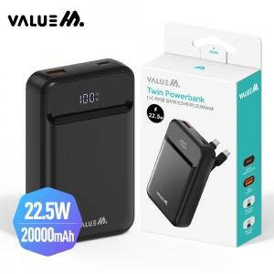

【상세/제작정보】

【인쇄/포장옵션】 | 레이저, DTF필름전사 / 포장지포장

【공급단가】 | 수량 | 50~ | 100~ | 300~ | 1,000~ | 3,000~
*VAT별도 | 단가 | 20,250원 | 19,930원 | 18,990원 | 18,360원 | 17,580원

【상품 URL】 | https://www.synergygift.co.kr:443/src/goods_detail.php?gdno=47983

